Лист1
 |  |  |  | РАСПИСАНИЕ ЗАНЯТИЙ
 |  |  | Институт прикладной информатики, математики и физики
 |  |  | отделение прикладной информатики и информационных технологий
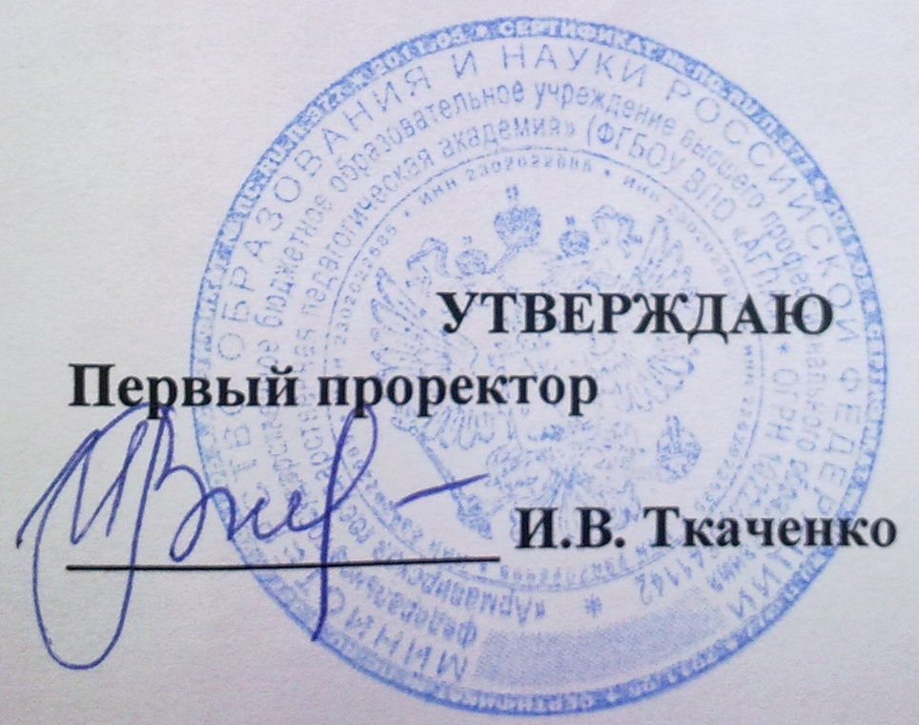
 |  |  |  |  |  | (для студентов очной формы обучения)

 |  |  |  |  | НЕДЕЛЯ

 |  |  |  |  |  |  |  |  | с 14.10 по 19.10

 |  | Прикладная информатика в экономике |  |  |  | "Информатика" с дополнительной специальностью "Математика" |  |  |  |  | Информатика и вычислительная техника
 |  | М-ПИЭ -4-1 |  | М-ПИЭ -5-1 |  | М-ИНФ-1-1 | М-ИНФ-2-1 | М-ИНФ-3-1 | М-ИНФ-4-1 | М-ИНФ-5-1 | ВМ-ИВТ-3-1 | ВМ-ИВТ-4-1
ПОНЕДЕЛЬНИК | 1120-1250

 | 1310-1440

 | 1450-1620

 | 1630-1800

ВТОРНИК | 1120-1250

 | 1310-1440

 | 1450-1620

 | 1630-1800

СРЕДА | 1120-1250

 | 1310-1440

 | 1450-1620

 | 1630-1800

 | 1810-1940

ЧЕТВЕРГ | 1120-1250

 | 1310-1440

 | 1450-1620

 | 1630-1800

 | 1810-1940

 | 0940-1110

ПЯТНИЦА | 1120-1250

 | 1310-1440

 | 1450-1620

 | 1630-1800

СУББОТА | 1120-1250

 | 1310-1440

 | 1450-1620

 | 1630-1800

 |  | Директор Института ПИМиФ Э.В.Чиянова

